Procedimientos
SIAR
PROYECTO DESARROLLO DE SOFTWARE
Identificación del proceso de software para el proyecto de desarrollo en curso

Ítem | Entradas | Procedimientos | Salidas | Ejemplo
1 | Ingreso al sistema | Crear ventana de inicio donde el usuario pueda ingresar su usuario y contraseña para acceder el sistema | Ventana creada con campos de usuario y contraseña, de no encontrarse registrado aparecerá la opción para hacerlo | 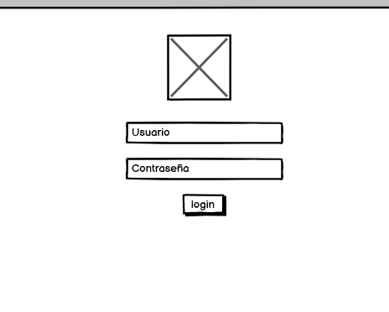
2 | Registro de estudiantes | Crear un formulario donde el directivo registre a cada estudiante con sus caracterizaciones para que quede en el sistema | Ventana creada con los campos necesarios para que el registro de cada estudiante sea lo mas completo posible pero siga siendo simple | 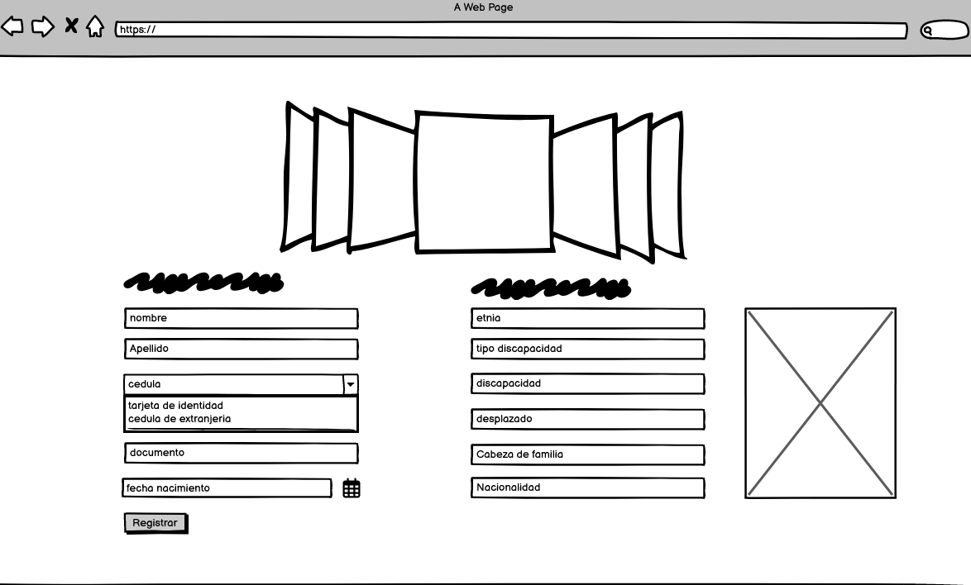
3 | Búsqueda de estudiantes | Crear formulario para la búsqueda de los estudiantes y si es el caso editar los datos | Ventana creada con el campo de búsqueda para hacer un barrido de los estudiantes ya sea por nombre, apellido o documento | 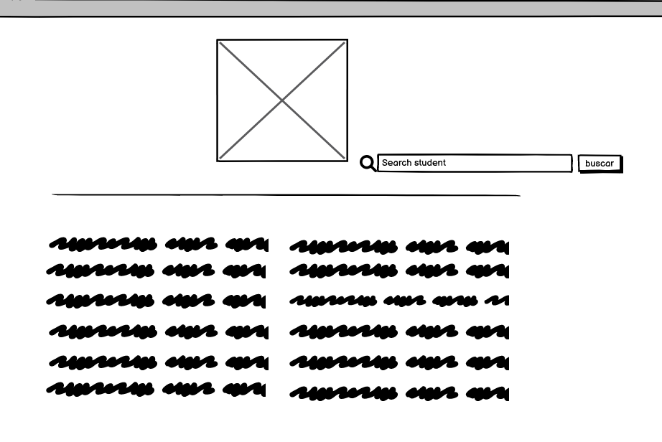
4 | Registro de calificaciones | Crear formulario parecido a una mini planilla de excel donde el profesor ingresara las calificaciones detalladas de cada estudiante | Ventana creada para ingresar las calificaciones de los estudiantes individualmente | 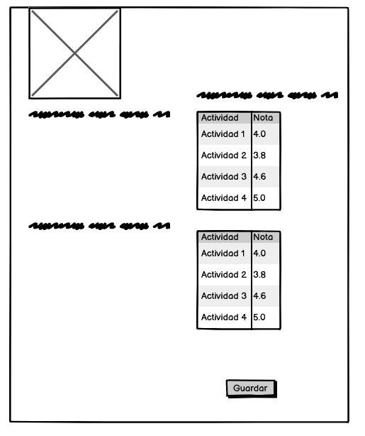
5 | Informes | Crear formulario que muestre un resumen de las calificaciones de manera mas grafica para un mejor entendimiento por parte del padre de familia | Ventana creada para mostrar gráficamente el proceso del estudiante durante el año | 